Лист1
Название | Цена | Изображение
Клавиатура и мышь Logitech Wireless Combo MK220 Black USB | 1040 | 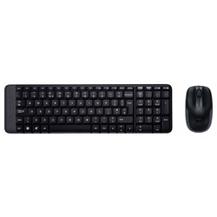
Клавиатура и мышь Logitech Wireless Combo MK240 Black-Blue USB | 1335 | 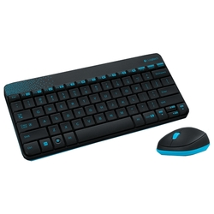
Клавиатура и мышь Defender C-915 RU Black USB | 570 | 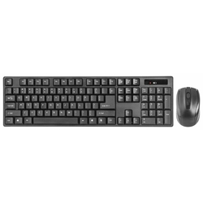
Клавиатура Oklick 840S Wireless Keyboard Black Bluetooth | 999 | 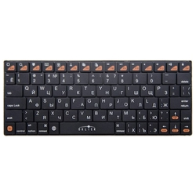
Клавиатура Logitech Craft Advanced keyboard Grey Bluetooth | 12990 | 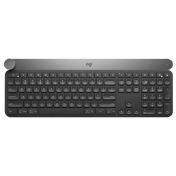
Клавиатура Rii RT-MWK08 Black USB | 1590 | 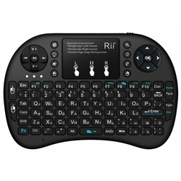
Клавиатура и мышь Gembird KBS-7001 White USB | 1128 | 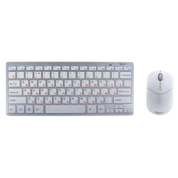
Клавиатура Satechi Aluminum Wireless Keyboard with Numeric Keypad Space Gray Bluetooth | 6990 | 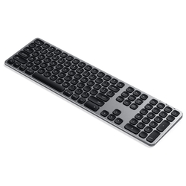
Клавиатура Logitech Wireless Keyboard K270 Black USB | 1340 | 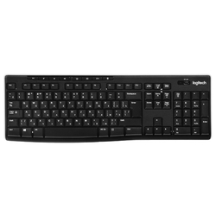
Клавиатура Logitech K380 Multi-Device Black Bluetooth | 2090 | 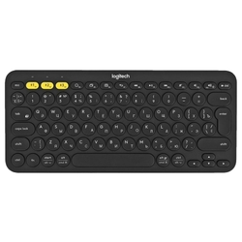
Клавиатура Logitech Wireless Touch Keyboard K400 Plus Black USB | 1529 | 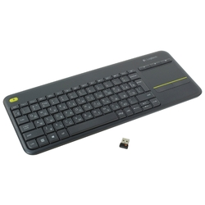
Клавиатура Logitech Wireless Keyboard K360 Black USB | 2122 | 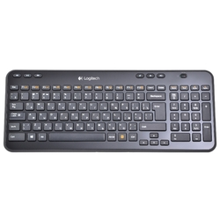
Клавиатура Logitech Multi-Device Stand Combo K375s Black Bluetooth | 1959 | 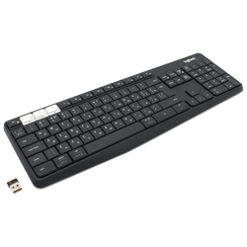
Клавиатура и мышь DELL KM636 Wireless Keyboard and Mouse Black USB | 1695 | 